Ma’lumotnoma va Obyektivka
Ёшлар ишлари Агентлиги
Familiya, Ism, Sharif | Tug’ilgan sana | Pasport raqami | Tug’ilgan joy | Manzil | Lavozimi | Loyiha nomi | Taqdimot | Startap ma’lumoti | Obyektivka doc format | Rasm 3*4 (haqiqiy, oq fon).
Mehmonxo'jayev Saidakbar Saidumarjon o'g'li | 1998-06-23 | AD6864148 | Andijon tumani | Islomobod MFY, Barhayot ko'chasi 188-uy | Talaba | Bio-Lab | Bor | Loyihaning asosiy maqsadi - olis va chekka hududlarda talim jarayonlarini samarali hamda suniy intelekt yordamida tashkil etish hamda dars mashg'ulotlarini zamonaviy gamifikatsiya texnalogiyalari yordamida olib borish. | F.I.Sh: Mehmonxo'jayev Saidakbar Saidumarjon o'g'li Tug‘ilgan sana: 23.06.1998 Ma’lumoti: oliy, Telefon: 93-698-03-36 Hudud: Andijon tumani, Islomobod MFY, Barhayot ko'chasi
O'rinboyev Oyatillo Omatillo o'g'li | 2009-07-06 | AE3347018 | Andijon tumani | Saddatagi MFY, Chek ko'chasi 32-uy | O'quvchi | O'zbek milliy qahramonlari | Bor | Loyihaning asosiy maqsadi - yoshlarning qalbida vatanga sadoqat, mardlik va jasorat tushunchalarini shakillantirish va milliy qahramonlarimiz va ularning olib borgan odilona yurishlari, kundalik hayot tarzlari haqida yoshlarga kengroq tushuncha berish. | F.I.Sh: O'rinboyev Oyatillo Omatillo o'g'li Tug‘ilgan sana: 06.07.2009 Ma’lumoti: maktab bitiruvchisi, Telefon: 93-677-26-30 Hudud: Andijon tumani, Saddatagi MFY, Chek ko'chai | 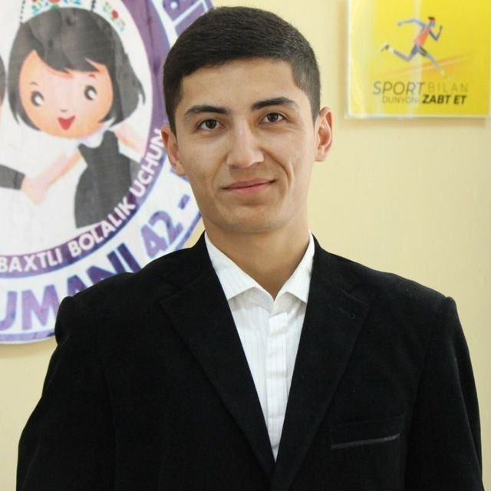 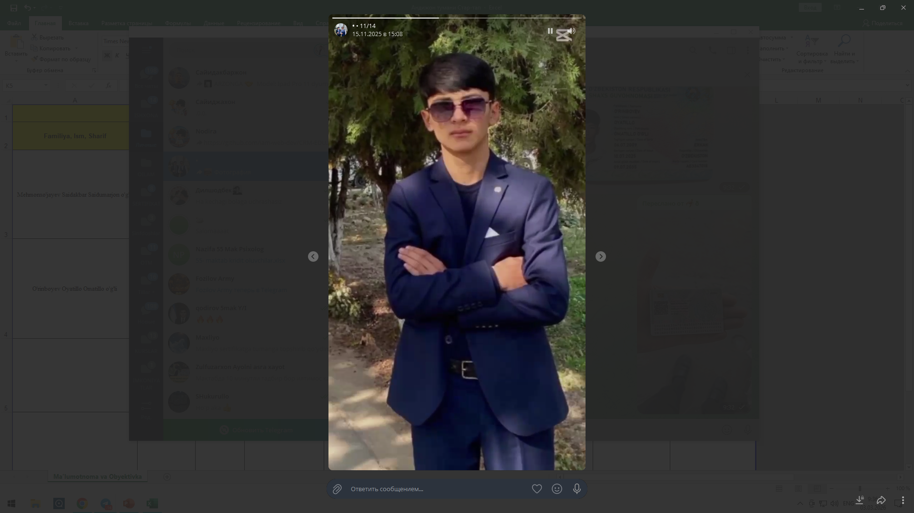
Asronbekov Vasliddin Kamoldin o'g'li | 30.06.2010 | AE2839984 | Andijon tumani | Yangiobod MFY,Taraqqiyot ko'chasi 41-uy | O'quvchi | EDUOS | Bor | Loyihaning asosiy maqsadi - EDUOS — bu offline ta’lim markazlari va mustaqil onlayn o‘qishni birlashtiruvchi, o‘quvchi, o‘qituvchi, ota-ona va boshqaruv uchun yagona raqamli ekotizim yaratadigan sun’iy intellektga asoslangan ta’lim operatsion tizimi bo‘lib, u davomat, to‘lov, o‘quv jarayoni, imtihon tayyorgarligi, sertifikatlash, tahlil va boshqaruvni bir platformada jamlab, ta’lim sifatini, shaffoflikni va samaradorlikni oshirishga xizmat qiladi. | F.I.Sh: Asronbekov Vasliddin Kamoldin o'g'li Tug‘ilgan sana: 30.06.2010 Ma’lumoti: maktab bitiruvchisi, Telefon: 93-196-08-58 Hudud: Andijon tumani, Yangiobod MFY, Taraqqiyot ko'chasi | 

